关系图
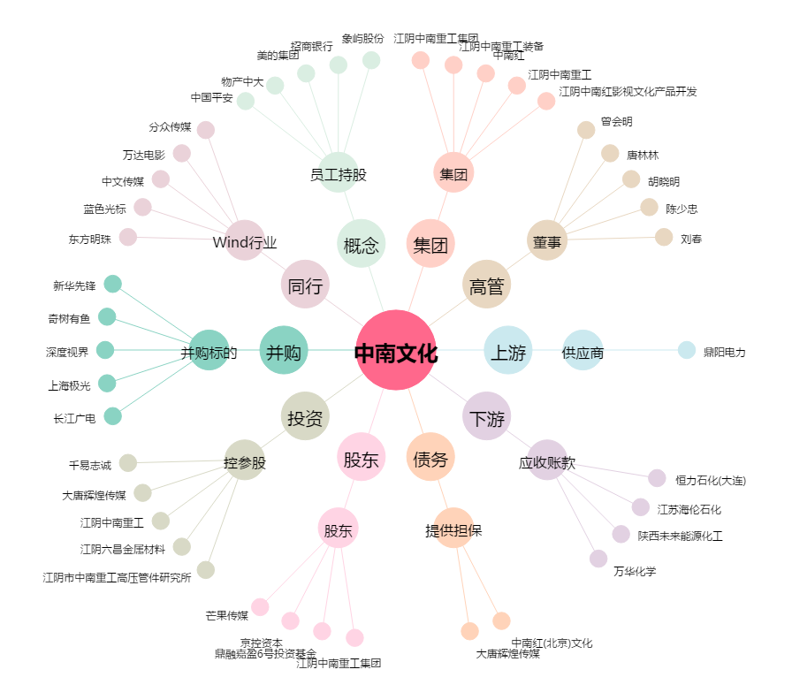
中南文化[002445.SZ] - 关系概览图

